Worksheet
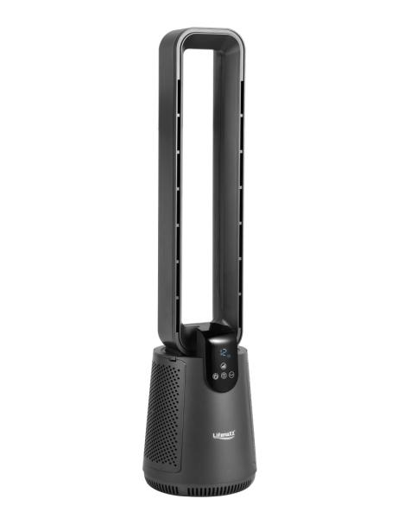
Lifenaxx Rotorloser Ventilator mit Luftfilter + Oszillation LX-079

Artikelnummer | 5419 |  | VE | 1
EAN | 4260101731647 |  | Stück pro Palette | 12
Zollnummer | 8414510090 |  | Lagen Pro Palette | 6

Abmessungen - Artikel
Länge(cm) | Breite(cm) | Höhe(cm) | Gewicht(g)
93 | 25 | 25 | 5300

Abmessungen - Artikelverpackung
Länge(cm) | Breite(cm) | Höhe(cm) | Leergewicht(g) | Gewicht(g) Artikel+Verpackung
96.5 | 28.5 | 28.5 | 500 | 5800

Abmessungen - VE Karton (Masterkarton)
Länge(cm) | Breite(cm) | Höhe(cm) | Gewicht(g)
0 | 0 | 0 | 0

Verpackung - Bestandteile
Rest Zubehör (g) | Papier/Pappe (g) | Styropor (g) | Kunstst. Hohlkörper(g) | Kunstst. Folien(g) | Materialverbunde (g)
0 | 0 | 0 | 0 | 0 | 0

Weiterführende Informationen
Technaxx Reseller Portal

